CollectiveAccess
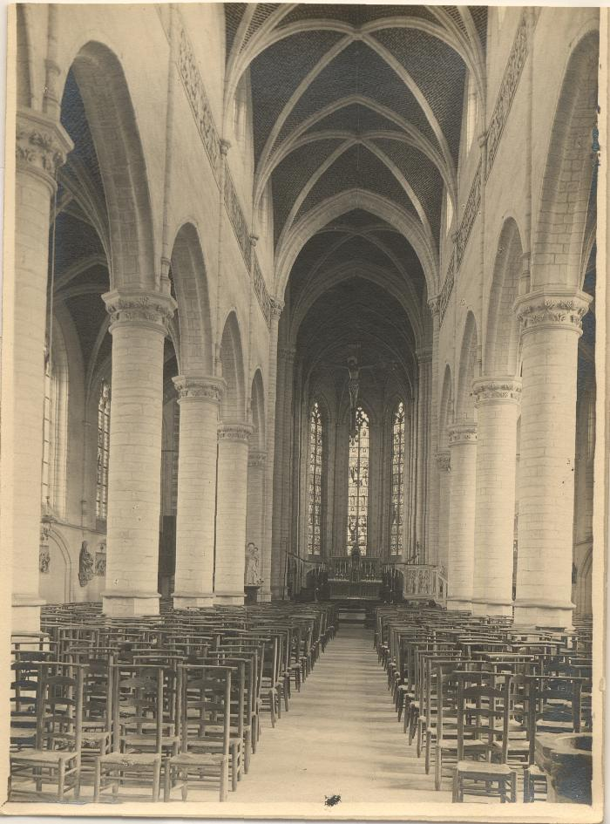
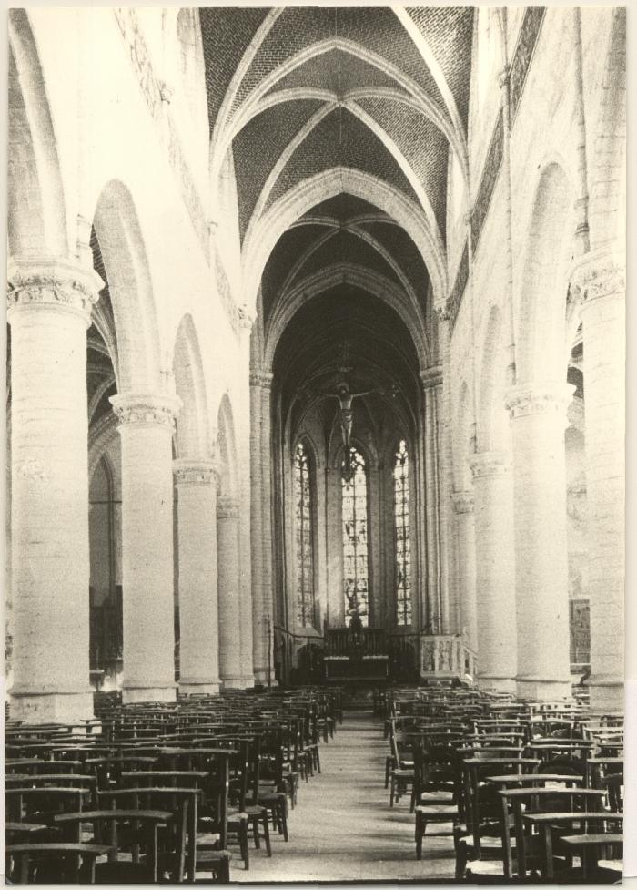
Beeld | Inventarisnummer | Titel | Beschrijving
 | Foto 02624_01 tem 04 | St. Leonarduskerk / interieur | Foto's van het interieur van de Sint-Leonarduskerk van Sint Lenaarts, de kathedraal van de heide met ommuurd en beboomd kerkhof. Oorspronkelijk daterend uit de tijd van de kruistochten werd ze in het verloop van de tijd midden 13de eeuw belangrijker. Gotische kerk behorend tot de Kempische school, gebouwd i.o.v. graaf Antoine de Lalaing en Elisabeth van Culembourg.
 | Foto 02165_01 tem 04 | St. Leonarduskerk / interieur | Foto's van het interieur van de Sint-Leonarduskerk te Sint-Lenaarts, 'de kathedraal van de heide'.
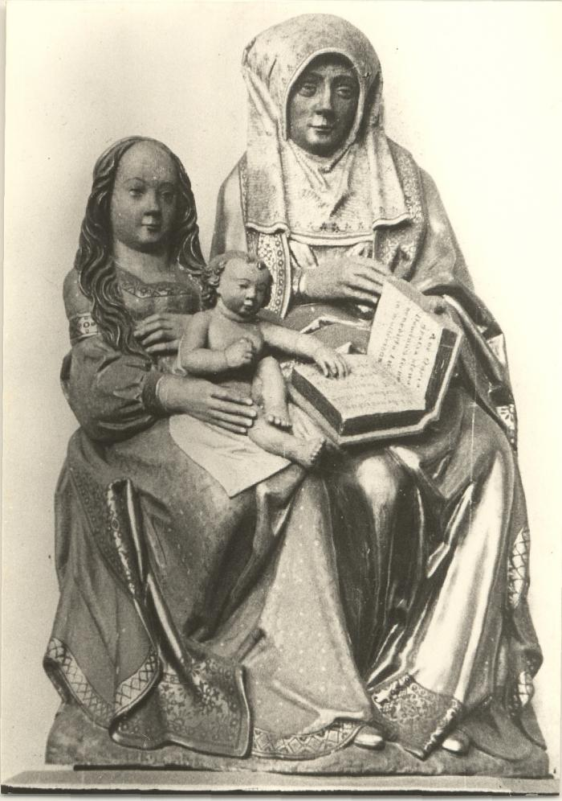
 | Foto 02164_01 | St. Leonarduskerk / beeld v. St. Anna, O.L. Vrouw en kind | Foto van het beeld Sint-Anna-ten-drieën, tweede helft van de 15de eeuw, uit de Sint-Leonarduskerk te Sint-Lenaarts.
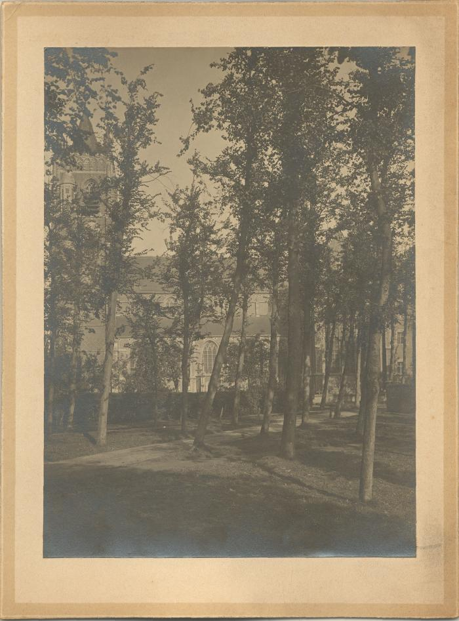
 | Foto 02635_01 | St. Leonarduskerk | Foto van de Sint-Leonarduskerk en omgeving van Sint-Lenaarts, de kathedraal van de heide met ommuurd en beboomd kerkhof. Oorspronkelijk daterend uit de tijd van de kruistochten werd ze in het verloop van de tijd midden 13de eeuw belangrijker. Gotische kerk behorend tot de Kempische school, gebouwd i.o.v. graaf Antoine de Lalaing en Elisabeth van Culembourg.
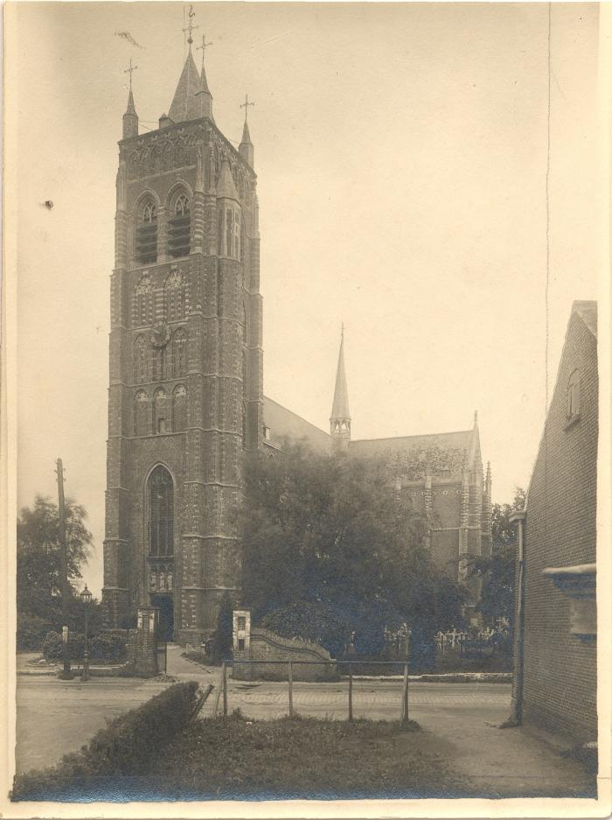
 | Foto 02623_01 tem 06 | St. Leonarduskerk | Foto's van de Sint-Leonarduskerk van Sint-Lenaarts, de kathedraal van de heide met ommuurd en beboomd kerkhof. Oorspronkelijk daterend uit de tijd van de kruistochten werd ze in het verloop van de tijd midden 13de eeuw belangrijker. Gotische kerk behorend tot de Kempische school, gebouwd i.o.v. graaf Antoine de Lalaing en Elisabeth van Culembourg.
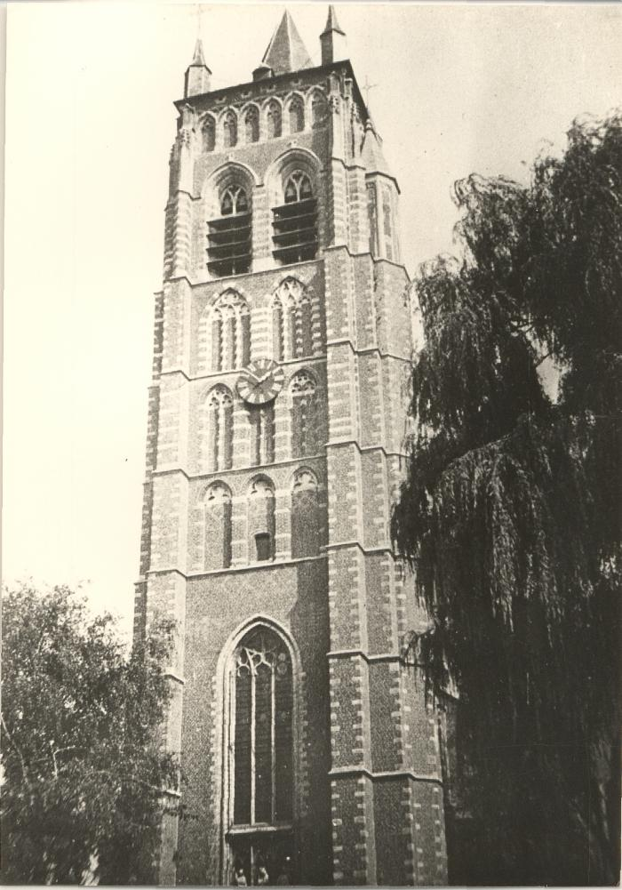
 | Foto 02191_ 01 tem 03 | St. Leonarduskerk | Foto's van de toren van de Sint-Leonarduskerk te Sint-Lenaarts, 'de kathedraal van de heide'. Een gotische kerk behorend tot de Kempische school, gebouwd i.o.v. graaf Antoon de Lalaing en Elisabeth van Culembourg, de toren werd gebouwd van 1436-57 gebouwd o.l.v. Nicolaas Van Haseldonk en Jan Stampert. Bij de verwoesting van Brecht in 1584 bleef de kerk gespaard en diende ze vanaf 1589 tot onderkomen van de plaatselijke bevolking. St.-Lenaarts werd slechts in 1842 als zelfstandige parochie onafhankelijk van de moederkerk te Brecht.
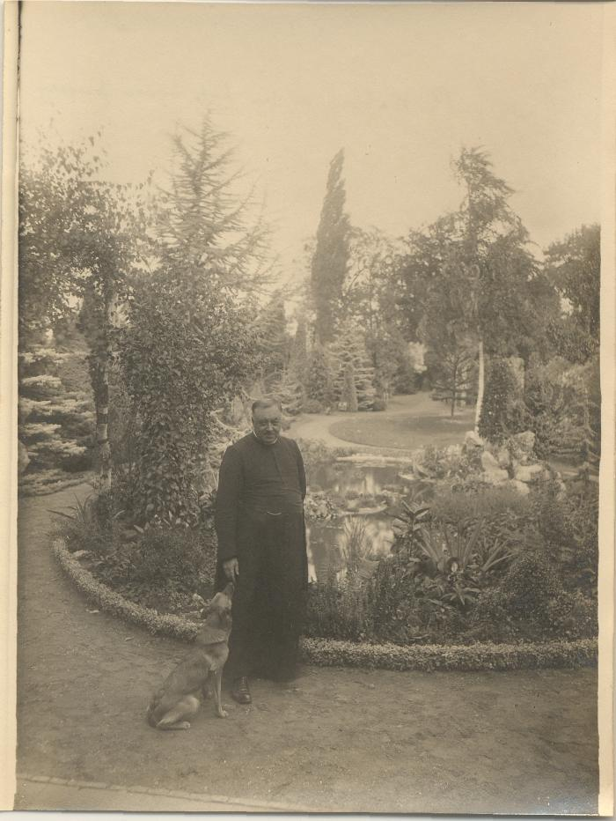
 | Foto 02634_01 | Pastoor Ph. Wabbes | Foto van pastoor Ph. Wabbes in de tuin van de pastorij te Sint-Lenaarts.
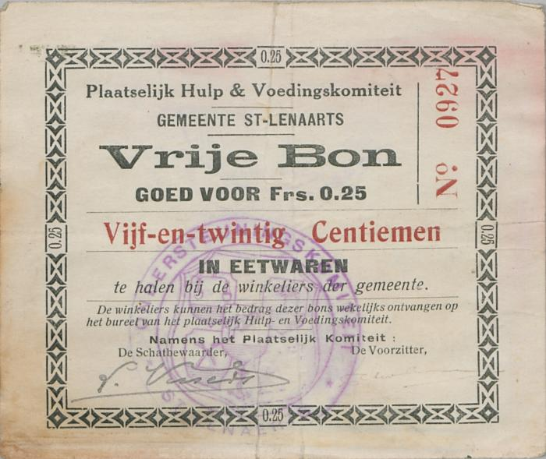 | Noodgeld_Sint-Lenaarts_2 | Noodgeld tijdens de Eerste Wereldoorlog uitgegeven door het Plaatselijk hulp- en voedingskomiteit - Gemeente Sint-Lenaarts. | Noodgeld tijdens de Eerste Wereldoorlog uitgegeven door het Plaatselijk hulp- en voedingskomiteit - Gemeente Sint-Lenaarts met de waarde van 25 centiemen.
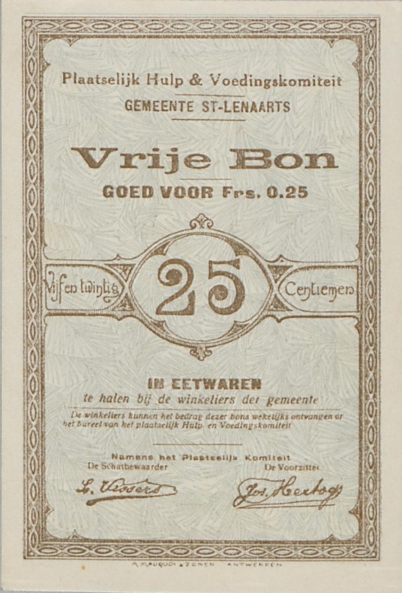
 | Noodgeld_Sint-Lenaarts_3 | Noodgeld tijdens de Eerste Wereldoorlog uitgegeven door het Plaatselijk hulp- en voedingskomiteit - Gemeente Sint-Lenaarts. | Noodgeld tijdens de Eerste Wereldoorlog uitgegeven door het Plaatselijk hulp- en voedingskomiteit - Gemeente Sint-Lenaarts met de waarde van 25 centiemen.
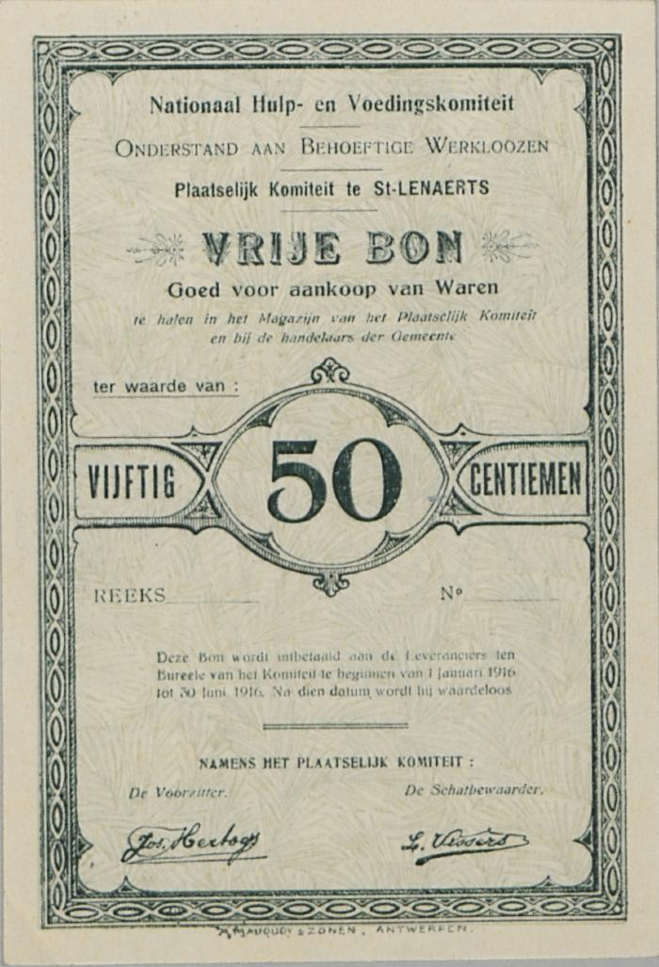
 | Noodgeld_Sint-Lenaarts_4 | Noodgeld tijdens de Eerste wereldoorlog uitgegeven door het Nationaal hulp- en voedingskomiteit - Plaatselijk komiteit te Sint-Lenaarts - Onderstand aan behoeftigen werklozen. | Noodgeld tijdens de Eerste wereldoorlog uitgegeven door het Nationaal hulp- en voedingskomiteit - Plaatselijk komiteit te Sint-Lenaarts - Onderstand aan behoeftigen werklozen met de waarde van 50 centiemen.
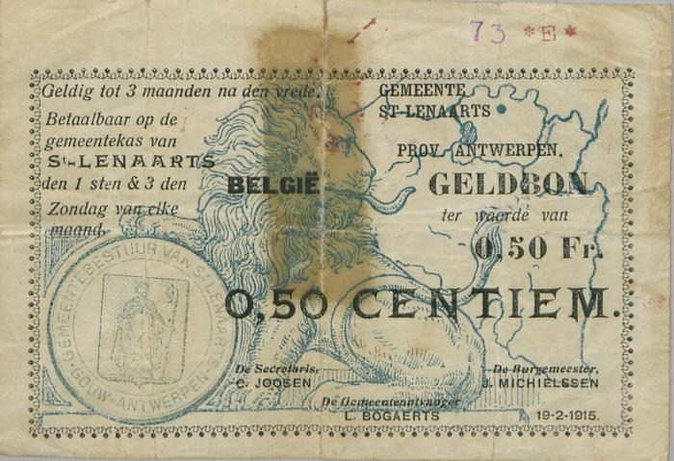 | Noodgeld_Sint-Lenaarts_1 | Noodgeld tijdens de Eerste Wereldoorlog uitgegeven door de gemeente Sint-Lenaarts. | Noodgeld tijdens de Eerste Wereldoorlog uitgegeven door de gemeente Sint-Lenaarts met de waardes 50 centiemen, 1 frank en 5 frank.
 | Glas1850 | Kempen kunst: St. Leonard - 16e besloten hofke | Foto van het linkerpaneel uit het "Besloten Hofke van Sint Leonardus" een besloten hofje is een type gesneden retabelkast die bestaat uit een ondiepe houten bak met daarin een aantal gebeeldhouwde figuurtjes en decoratieve en devotionele voorwerpen. Zie Glas1852
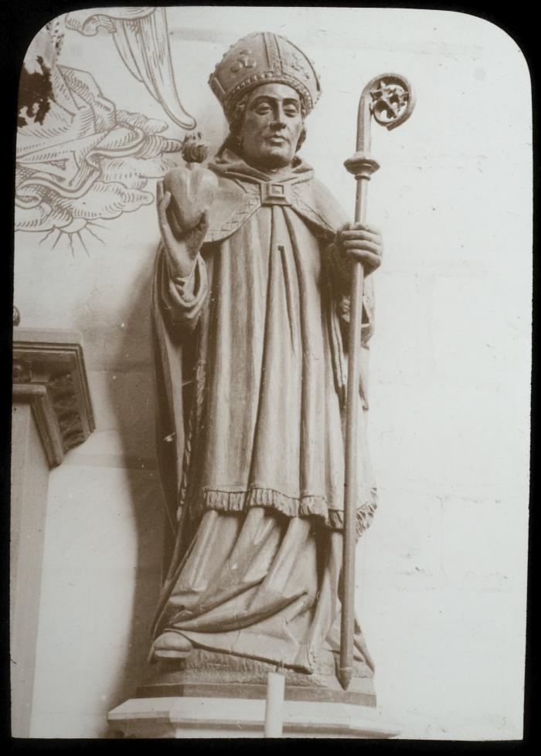
 | Glas1851 | Kempen kunst: St. Lenaerts - St. Augustinus - beeld | Foto van een beeld van de heilige Augustinus als bisschop met mijter en staf en als atribuut een vlammend hart.
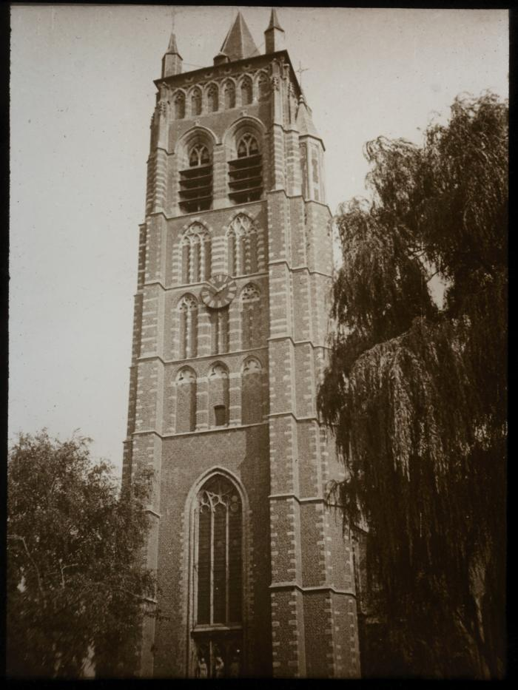
 | Glas1841 | Kempen kunst: St. Lenaerts - kerk [1457] | Foto van de toren van de Sint-Leonarduskerk, het is een Gotische kerk behorend tot de Kempische school gebouwd met bak- en zandstenen. De toren heeft een kleine spits en hoektorentjes. Zie Glas1842 en Glas1845
 | Glas1845 | Kempen kunst: St. Lenaerts - kerk | Foto van de Sint-Leonarduskerk, het is een Gotische kerk behorend tot de Kempische school gebouwd met bak- en zandstenen. De kerk heeft rijk uitgewerkte spitsboogvensters. Men ziet ook de zadel- en lessenaarsdaken met een dakruiter op de kruising. Zie Glas1841 en Glas1842
 | Glas1842 | Kempen kunst: St. Lenaerts - kerk | Foto van de Sint-Leonarduskerk, het is een Gotische kerk behorend tot de Kempische school gebouwd met bak- en zandstenen. De kerk heeft rijk uitgewerkte spitsboogvensters. Zie Glas1841 en Glas1845
 | Glas1852 | Kempen kunst: St. Lenaerts - hofke | Foto van het "Besloten Hofke van Sint Leonardus" een besloten hofje is een type gesneden retabelkast die bestaat uit een ondiepe houten bak met daarin een aantal gebeeldhouwde figuurtjes en decoratieve en devotionele voorwerpen. Voor de kast staan votiefplaatjes. Zie Glas1851
 | Glas1844 | Kempen kunst: St. Lenaerts - binnenzicht kerk | Foto van het interieur van de Sint-Leonarduskerk. De kerk heeft zandstenen spitsbogen op dito zuilen en hoge glasramen. Zie Glas1840
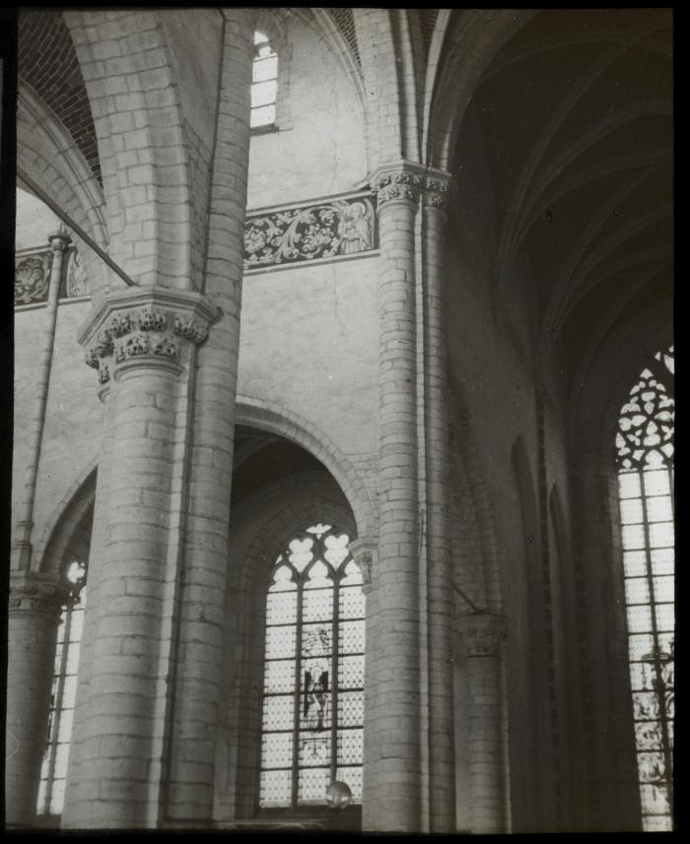
 | Glas1846 | Kempen kunst: St. Lenaerts - binnenzicht kerk | Foto van een gedeelte van het interieur van de Sint-Leonarduskerk. De muren zijn bepleisterd en beschilderd met een floraal uitgewerkt fries. Zie Glas1848
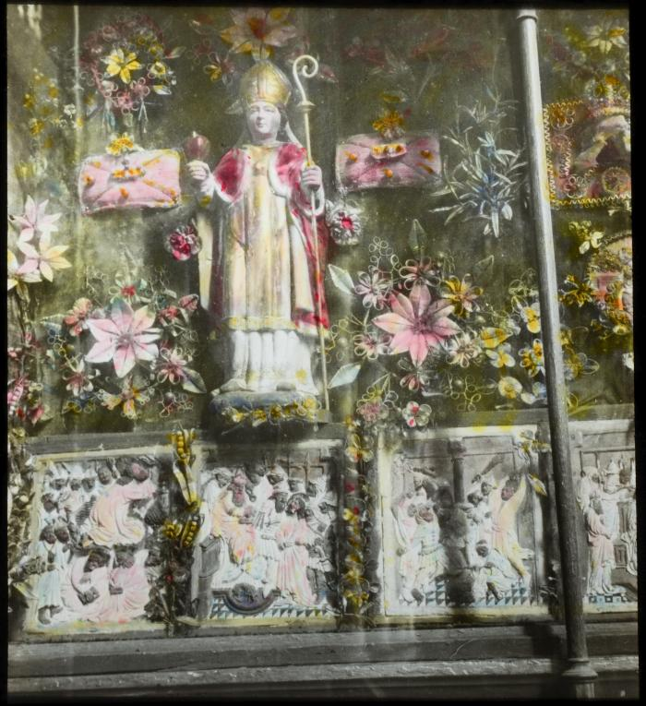 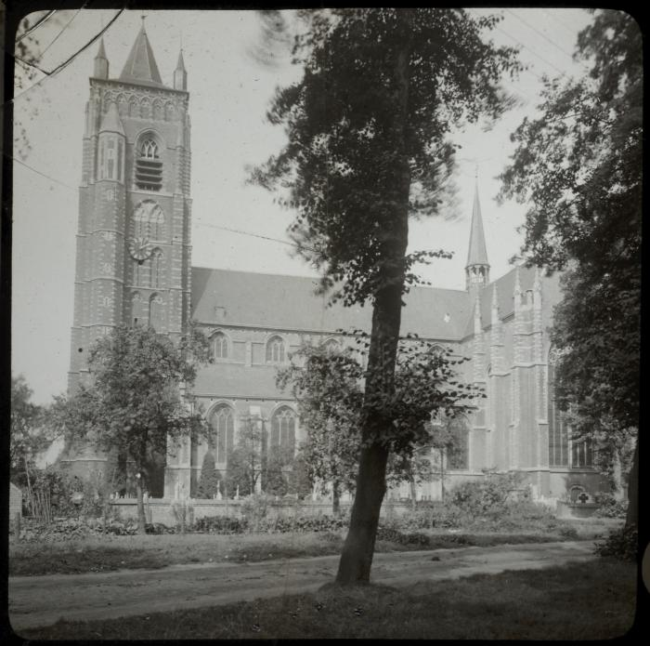 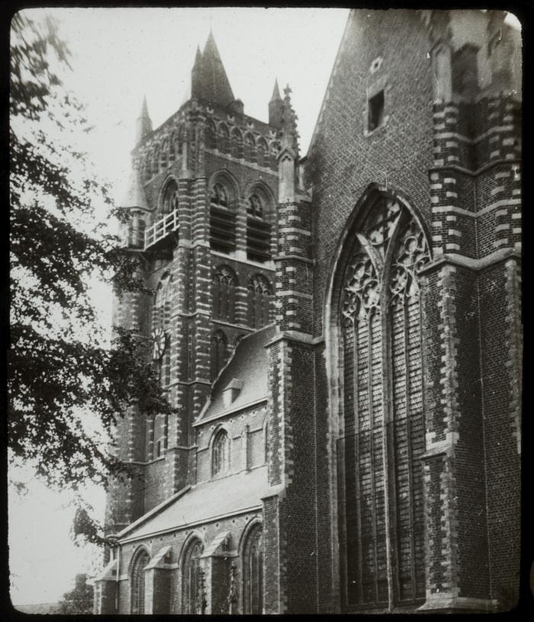 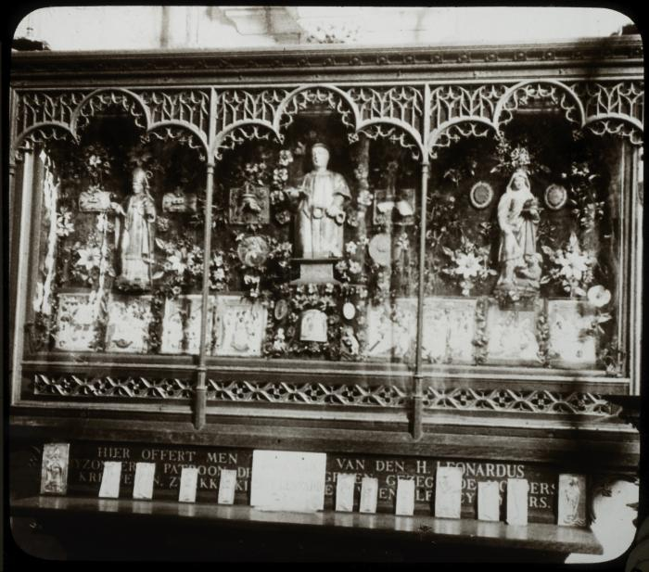 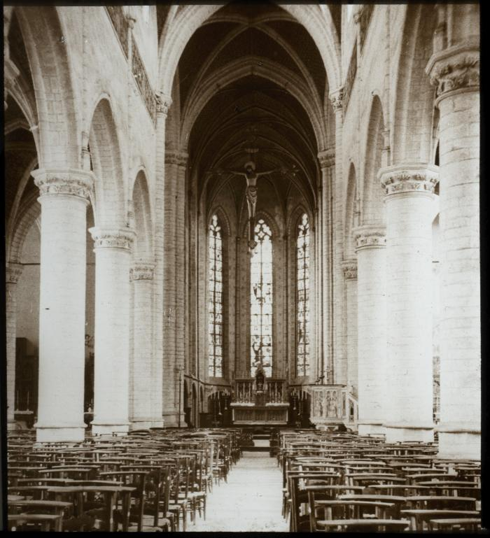 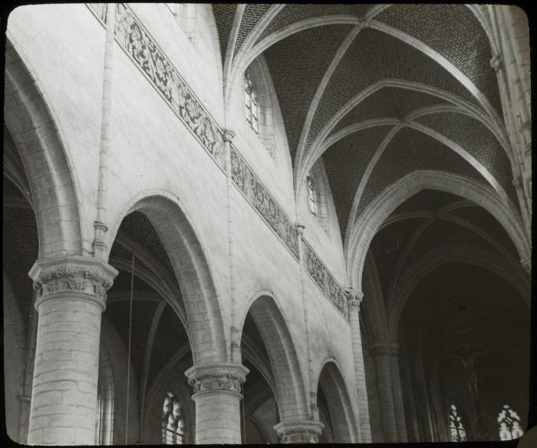 | Glas1848 | Kempen kunst: St. Lenaerts - binnenzicht kerk | Foto van een gedeelte van het interieur van de Sint-Leonarduskerk. De muren zijn bepleisterd en beschilderd met een floraal uitgewerkt fries. De gewelfvlakken zijn in baksteen met zandstenen ribben. Zie Glas1846
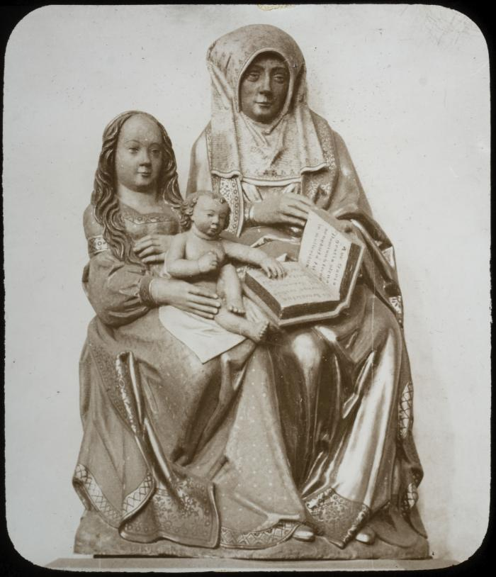
 | Glas1847 | Kempen kunst: St. Lenaerts - beelden - 15e | Foto van een beeld ( tweede helft van de 15de eeuw) met als voorstelling Anna te Drieën uit de Christelijke iconografie. Het is de heilige Anna met haar dochter Maria en haar kleinkind Jezus. Het boek in haar hand is [de bijbel]
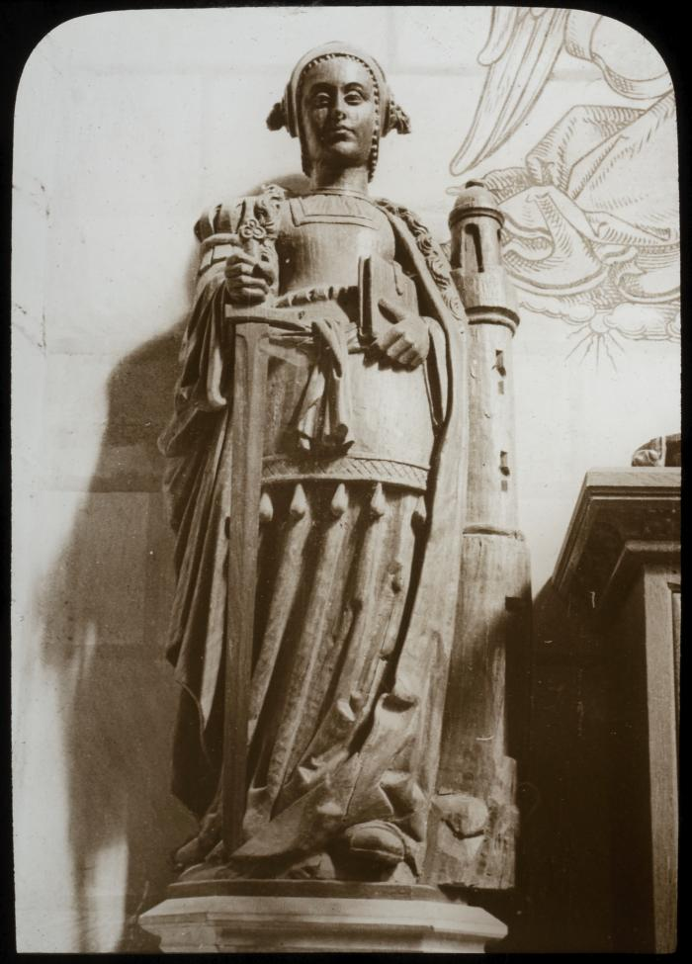
 | Glas1849 | Kempen kunst: St. Lenaerts - beeld - binnenzicht kerk | Foto van een beeld met als voorstelling de heilige Barbara. Zij wordt gewoonlijk voorgesteld als een jonge vrouw met een zwaard en een toren met drie ramen.
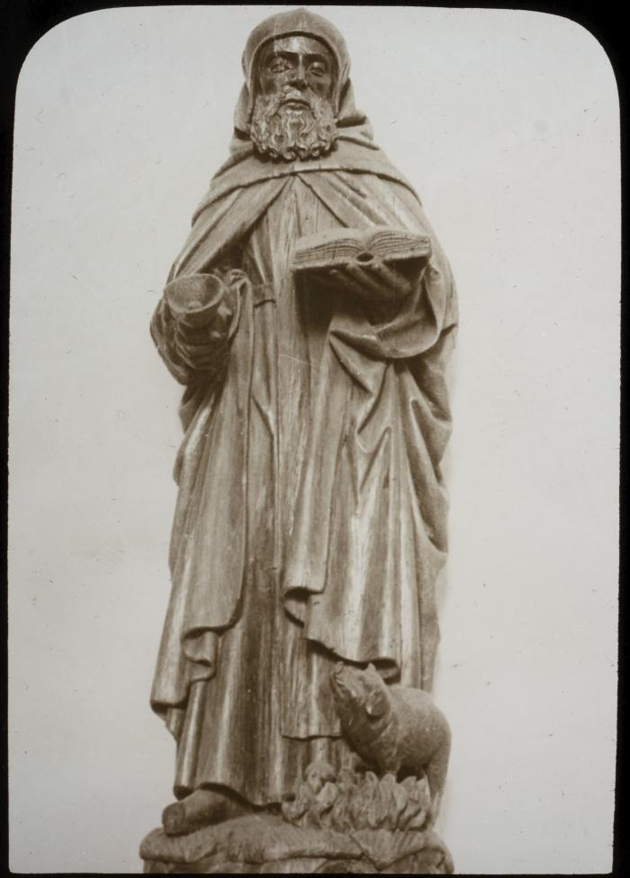
 | Glas1843 | Kempen kunst: St. Lenaerts - beeld | Foto van een beeld van de Heilige Antonius abt in de Sint-Leonarduskerk. Zijn attributen zijn een bel en een varken.
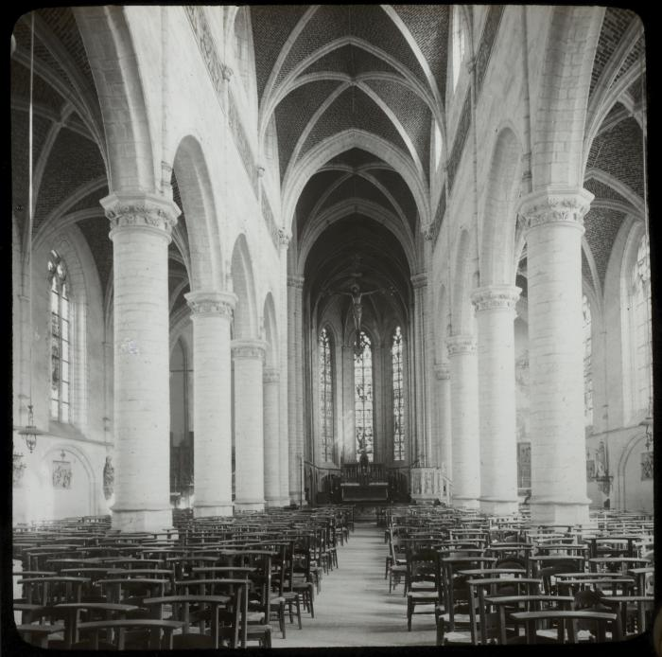
 | Glas1840 | Kempen kunst: St. Lenaerts - binnenzicht kerk | Foto van het interieur van de Sint-Leonarduskerk. De kerk heeft zandstenen spitsbogen op dito zuilen en hoge glasramen. Zie Glas1844

